MENU



INICIAR TESTE

TESTE EXCEL
PREZADO ALUNO, SEJA BEM VINDO A NOSSA ATIVIDADE DE EXCEL

RESPONDA A ATIVIDADE:

*ESTÁ DISPONÍVEL PARA VOCÊ UMA PLANILHA DE FÓRMULAS |  |  |  |  | E UM PDF |  | DENTRO DESSES MATERIAIS EXISTEM INFORMAÇÕES
QUE PODEM TE AJUDAR A RESPONDER O TESTE.
VOLTAR AO MENU

Teste EXCEL INTERMEDIÁRIO

1. PRECISO RETORNAR PARA A TABELA 2 AS MESMAS DESCRIÇÕES DA TABELA 1 ATRAVÉS DO PROCV DESTA MANEIRA TEREI NA TABELA 2 AS INFORMAÇÕES DE FORMA AUTOMÁTICA.
INSIRA A FÓRMULA.

TABELA 1 |  |  | TABELA 2
CÓD. | DESCRIÇÃO |  | CÓD. | DESCRIÇÃO
1 | SHORT |  | 1 | SHORT
2 | CALÇA |  | 2 | CALÇA
3 | MEIÃO |  | 3 | MEIÃO
4 | BLUSA |  | 4 | BLUSA
5 | TÊNIS |  | 5 | TÊNIS

2. AGORA RETORNE A DESCRIÇÃO PARA A TABELA 2 ATRAVÉS DO PROCX.

TABELA 1 |  |  | TABELA 2
CÓD. | DESCRIÇÃO |  | DESCRIÇÃO | CÓD.
1 | SHORT |  | SHORT | 1
2 | CALÇA |  | CALÇA | 2
3 | MEIÃO |  | MEIÃO | 3
4 | BLUSA |  | BLUSA | 4
5 | TÊNIS |  | TÊNIS | 5

3. RETORNE PARA A CÉLULA K41 O VALOR TOTAL DO PRODUTO 1 LOCALIZADO NA REGIÃO SUL DA MARCA X ATRAVÉS DA FUNÇÃO SOMASES.

PRODUTO | REGIÃO | MARCA | PREÇO | QUANTIDADE | TOTAL
PRODUTO 1 | SUL | X | R$ 1.25 | 15 | R$ 18.75 | 1 (CRITÉRIO ) | PRODUTO 1 | 18.75
PRODUTO 2 | SUL | Y | R$ 1.15 | 25 | R$ 28.75 | 2 (CRITÉRIO ) | SUL
PRODUTO 3 | SUL | X | R$ 2.25 | 18 | R$ 40.50 | 3 (CRITÉRIO ) | X
PRODUTO 4 | SUL | Y | R$ 2.99 | 2 | R$ 5.98
PRODUTO 1 | NORTE | X | R$ 1.25 | 3 | R$ 3.75
PRODUTO 2 | NORTE | Y | R$ 1.15 | 5 | R$ 5.75
PRODUTO 3 | NORTE | X | R$ 2.25 | 9 | R$ 20.25
PRODUTO 4 | NORTE | Y | R$ 2.99 | 11 | R$ 32.89

4. COM BASE NA FUNÇÃO SOMASE, RETORNE O VALOR TOTAL DO PRODUTO 3 PARA A CÉLULA G54

PRODUTO | TOTAL |  | 1 (CRITÉRIO ) | PRODUTO 3 | 60.75
PRODUTO 1 | R$ 18.75
PRODUTO 2 | R$ 28.75
PRODUTO 3 | R$ 40.50
PRODUTO 4 | R$ 5.98
PRODUTO 1 | R$ 3.75
PRODUTO 2 | R$ 5.75
PRODUTO 3 | R$ 20.25
PRODUTO 4 | R$ 32.89

5. QUAL A DIFERENÇA ENTRE "SOMASE" E "SOMASES" ?

Responda aqui:
SOMASES UTILIZA DOIS OU MAIS CRITÉRIOS PARA SOMA ENQUANTO QUE O SOMASE UTILIZA APENAS UM
CRITÉRIO DE SOMA.

6. CONSIDERANDO QUE A MÉDIA PARA CONSEGUIR SER APROVADO É MAIOR OU IGUAL 7. UTILIZE A FUNÇÃO SE PARA OBTER A SITUAÇÃO DO ALUNO "Aprovado" ou "Reprovado"

ALUNO | NOTA | SITUAÇÃO
JOÃO | 7.0 | Aprovado
MARIA | 6.0 | Reprovado
DALVA | 8.0 | Aprovado
FERNANDO | 4.0 | Reprovado
MARCELO | 3.0 | Reprovado

7. QUAL VALOR SERÁ RETORNANDO AO UTILIZAR A FUNÇÃO MÁXIMO NA CÉLULA C97 ?

ALUNO | NOTA
JOÃO | 7.0
MARIA | 6.0
DALVA | 5.0
FERNANDO | 4.0
MARCELO | 3.0
 | 7.0

8. COMO MASCARAR AS CÉLULAS F105-F106-F107 ATRAVÉS DO SEERRO ? PREENCHA OS CAMPOS COM A FÓRMULA.
PRECISO QUE AO INVÉS DE RETORNAR #DIV/0!, RETORNE "Aguardando Valor"

PRODUTO | CUSTO | VENDA | LUCRO VALOR R$ | LUCRO%
BLUSA | R$ 58.00 | R$ 100.00 | R$ 42.00 | 0.42
SHORT | R$ 10.00 |  | -R$ 10.00 | Aguardando Valor
TÊNIS | R$ 20.00 |  | -R$ 20.00 | Aguardando Valor

9. SELECIONE A CÉLULA QUE NÃO ESTÁ TRANCADA (Clique dentro da célula e selecione na lista)

SELECIONE
A) =K51
A) =K51
B) =$K$51
C) =$K51
D) =L$51
10. PRECISAMOS APENAS DAS LETRAS NA COLUNA AO LADO ONDE ESTÃO PREECHIDAS AS PLACAS, UTILIZE O PREENCHIMENTO RELÂMPAGO PARA ISSO:
OBS: CASO SUA VERSÃO NÃO TENHA O PREENCHIMENTO RELAMPAGO UTILIZE A FUNÇÃO EXT.TEXTO.

PLACAS | APENAS LETRAS
ABC - 123 | ABC
DEF - 456 | DEF
GHI - 789 | GHI
ZWQ - 999 | ZWQ

11. EM QUAL GUIA FICA A FUNÇÃO "REMOVER DUPLICADAS"? E QUAL SUA UTILIDADE ?

Responda aqui:
A FUNÇÃO / FERRAMENTA PARA REMOVER DUPLICADAS FICA NA GUIA "DADOS" E SERVE PARA RETORNAR
APENAS VALORES EXCLUSIVOS


 |  |  |  |  |  |  |  | CTRL + L
12. INTERLIGUE OS ATALHOS |  |  |  |  |  |  |  | CRTL + 1
 |  | Responda aqui: |  |  |  |  |  | CTRL + I
DESFAZER AÇÃO |  | CTRL + Z |  |  |  |  |  | CTRL + N
REFAZER AÇÃO |  | CTRL + Y |  |  |  |  |  | CTRL + Y
SELECIONAR TODA A TABELA |  | CTRL + T |  |  |  |  |  | CTRL + Z
NEGRITO |  | CTRL + N |  |  |  |  |  | CTRL + T
ITALICO |  | CTRL + I |  |  |  |  |  | CTRL + S
SUBLINHADO |  | CTRL + S |  |  |  |  |  | CTRL + C
LOCALIZAR E SUBSTITUIR |  | CTRL + L |  |  |  |  |  | CTRL + V
CAIXA DE FORMATAÇÃO |  | CRTL + 1 |  |  |  |  |  | CTRL + +
COPIAR |  | CTRL + C |  |  |  |  |  | ALT + =
COLAR |  | CTRL + V |  |  |  |  |  | CTRL + X
RECORTAR |  | CTRL + X |  |  |  |  |  | CTRL + E
PREENCHIMENTO RELÂMPAGO |  | CTRL + E |  |  |  |  |  | CTRL + -
EXCLUIR LINHA OU COLUNA |  | CTRL + -
INSERIR LINHA OU COLUNA |  | CTRL + +
INSERIR FUNÇÃO AUTOSOMA |  | ALT + =

13. FORMATAÇÃO CONDICIONAL

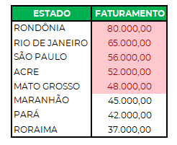
INSIRA FORMATAÇÃO CONDIONAL NA SELEÇÃO ABAIXO E REALCE AS CÉLULAS QUE POSSUEM FATURAMENTO SUPERIOR A R$52.000,00

ESTADO | FATURAMENTO
RONDÔNIA | 80,000.00
RIO DE JANEIRO | 65,000.00
SÃO PAULO | 56,000.00
ACRE | 52,000.00
MATO GROSSO | 48,000.00
MARANHÃO | 45,000.00
PARÁ | 42,000.00
RORAIMA | 37,000.00

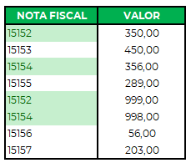
14. IDENTIFIQUE O NUMERO DAS NOTAS FISCAIS QUE ESTÃO DUPLICADOS E REALCE ESTES VALORES EM VERDE

NOTA FISCAL | VALOR
15152 | 350.00
15153 | 450.00
15154 | 356.00
15155 | 289.00
15152 | 999.00
15154 | 998.00
15156 | 56.00
15157 | 203.00

15. INSIRA BARRA DE DADOS NA SELEÇÃO ABAIXO
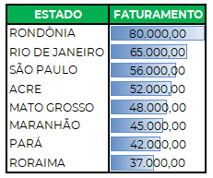

ESTADO | FATURAMENTO
RONDÔNIA | 80,000.00
RIO DE JANEIRO | 65,000.00
SÃO PAULO | 56,000.00
ACRE | 52,000.00
MATO GROSSO | 48,000.00
MARANHÃO | 45,000.00
PARÁ | 42,000.00
RORAIMA | 37,000.00

Faturamento
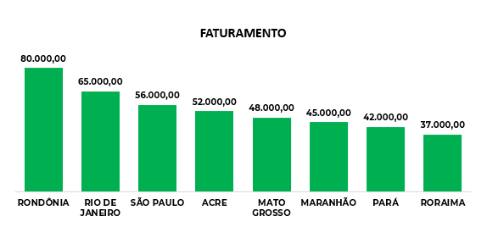
16. COM BASE NAS INFORMAÇÕES DE FATURAMENTO POR ESTADO, INSIRA UM GRÁFICO IGUAL A ESTE AO LADO

ESTADO | FATURAMENTO
RONDÔNIA | 80,000.00
RIO DE JANEIRO | 65,000.00
SÃO PAULO | 56,000.00
ACRE | 52,000.00
MATO GROSSO | 48,000.00
MARANHÃO | 45,000.00
PARÁ | 42,000.00
RORAIMA | 37,000.00

17. COM BASE NAS INFORMAÇÕES DE FATURAMENTO POR ESTADO, FORMATE A PLANILHA COMO TABELA E INSIRA UM GRÁFICO MAPA

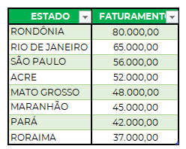
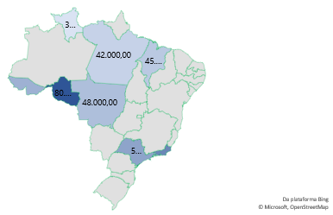
ESTADO | FATURAMENTO
RONDÔNIA | 80,000.00
RIO DE JANEIRO | 65,000.00
SÃO PAULO | 56,000.00
ACRE | 52,000.00
MATO GROSSO | 48,000.00
MARANHÃO | 45,000.00
PARÁ | 42,000.00
RORAIMA | 37,000.00

18. COMO SE CHAMA ESSA FUNÇÃO DESTACADA ABAIXO E QUAL SUA UTILIDADE ?

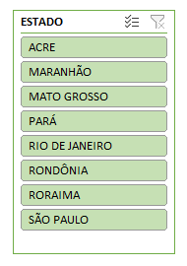

Responda aqui:
SEGMENTAÇÃO DE DADOS E SERVE PARA FILTRAR INFORMAÇÕES

19. CONTE A QUANTIDADE DE VEZES QUE O NOME EXCEL APARECE NO INTERVALO ABAIXO ATRAVÉS DO CONT.SE

LISTA
EXCEL | EXCEL | EXCEL
WORD | WORD | EXCEL
EXCEL | WORD | EXCEL
EXCEL | EXCEL | WORD

CONTAGEM | EXCEL | 8

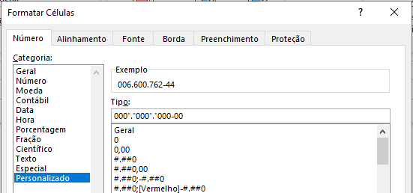
20. FORMATE O NÚMERO DE CPF E INCLUA OS PONTOS E TRAÇOS.

 |  |  |  |  |  |  |  |  | OS VALORES DA TABELA ESQUERDA DEVEM FICAR FORMATADOS IGUAIS ESTES:
RESPONSÁVEL | CPF
FRANCISO RODOLFO | 00660076244
MARIA TINA | 07669858722

OBS: CÓDIGO GABARITO: 000"."000"."000-00

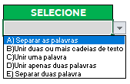
21. QUAL A FUNÇÃO DO CONCATENAR ?

SELECIONE
B)Unir duas ou mais cadeias de texto |  |  |  | A) Separar as palavras
 |  |  |  | B)Unir duas ou mais cadeias de texto
 |  |  |  | C)Unir uma palavra
 |  |  |  | D)Unir apenas duas palavras
 |  |  |  | E) Separar duas palavra

